Sheet1
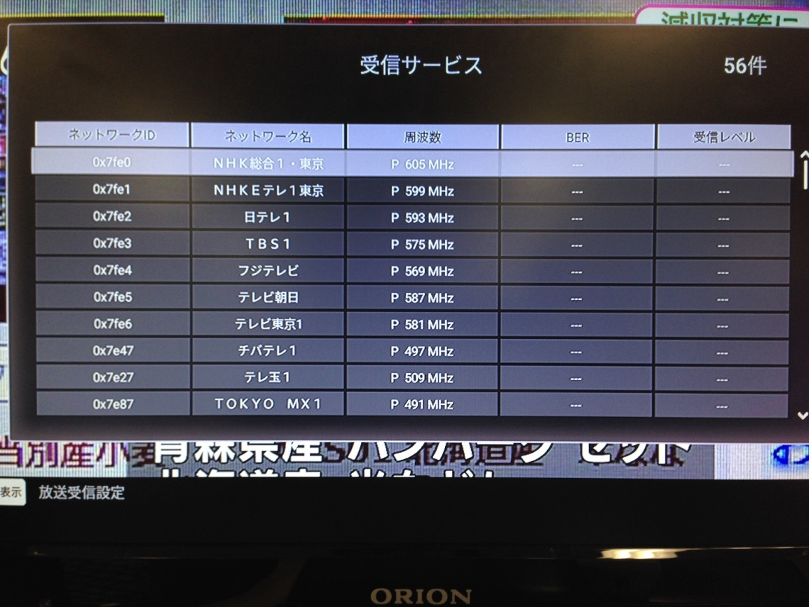
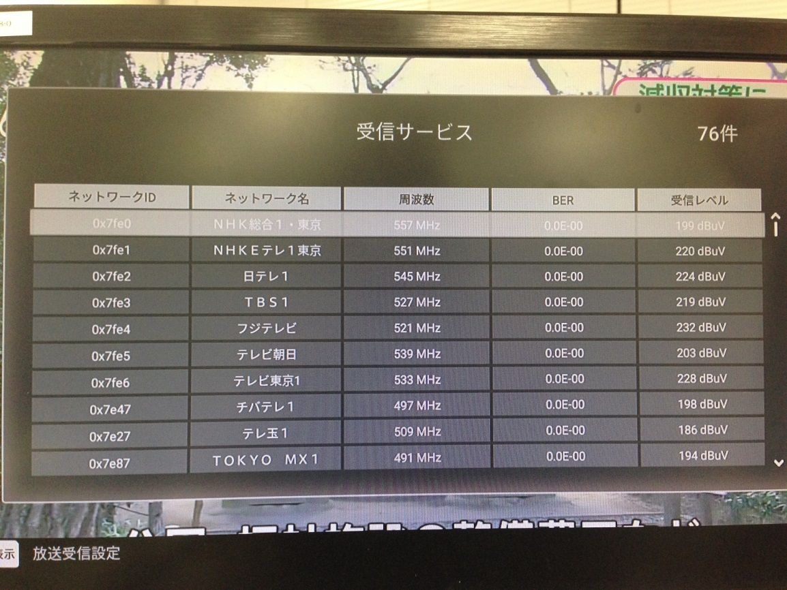
【再送信方式指定でのスキャン結果】
 | 物理チャネルと周波数 （関東広域圏） |  | 揚場環境での運用（C01AS3での確認） |  |  |  | NEOでのスキャン結果
 |  |  | パススルー方式 |  | トランスモジュレーション方式 |  | パススルー方式 |  | トランスモジュレーション方式
NHK総合1・東京 | 557 | MHz | 557 | MHz | 605 | MHz | 605 | MHz | 557 | MHz
NHKEテレ1東京 | 551 | MHz | 551 | MHz | 599 | MHz | 599 | MHz | 551 | MHz
日テレ1 | 545 | MHz | 545 | MHz | 593 | MHz | 593 | MHz | 545 | MHz
TBS1 | 527 | MHz | 527 | MHz | 575 | MHz | 575 | MHz | 527 | MHz
フジテレビ | 521 | MHz | 521 | MHz | 569 | MHz | 569 | MHz | 521 | MHz
テレビ朝日 | 539 | MHz | 539 | MHz | 587 | MHz | 587 | MHz | 539 | MHz
テレビ東京1 | 533 | MHz | 533 | MHz | 581 | MHz | 581 | MHz | 533 | MHz
チバテレ1 | 575 | MHz | 497 | MHz | ←（周波数変換パススルー） | MHz | 497 | MHz | 497 | MHz
テレ玉1 | 587 | MHz | 509 | MHz | ←（周波数変換パススルー） | MHz | 509 | MHz | 509 | MHz
TOKYO MX1 | 491 | MHz | 491 | MHz | ← | MHz | 491 | MHz | 491 | MHz
放送大学1 | 563 | MHz | 563 | MHz | ← | MHz | 563 | MHz | 563 | MHz
J:COMテレビ | － | MHz | 473 | MHz | ← | MHz | 473 | MHz | 473 | MHz
J:COMチャンネル | － | MHz | 755 | MHz | 761 | MHz | 761 | MHz | 755 | MHz
tvk1 | 503 | MHz | 503 | MHz | ← | MHz | 503 | MHz | 503 | MHz

